SOP Formu (Trijen Santral)
 |  | YARDIMCI İŞLETMELER BÖLÜMÜ YT1SOP04_ÇORLU YARDIMCI TESİSLER TRİJENERASYON TESİSİ YÜKSEKTE ÇALIŞMA |  |  | İLK YAYIM TARİHİ: 16.01.2026
 |  |  |  |  | REV. TARİHİ: -
 |  |  |  |  | DOK. NO: YT1SOP04
 |  | TRİJENERASYON TESİSİ |  | SOP | REV.: 0
KAPSAM : ÇORLU YARDIMCI TESİSLER TRİJENERASYON TESİSİ YÜKSEKTE ÇALIŞMA kapsamındaki teknik bakım personelinin yüksekte yapacağı çalışmaları kapsar.
DİKKAT! 1- Yüksekte Çalışma öncesinde; Amirinize ve SGÇ Birimine haber vererek, K1G44 TEHLİKELİ İŞLER ÇALIŞMA PROSEDÜRÜ' ne uygun şekilde K4G193 TEHLİKELİ İŞ ÇALIŞMA İZİN FORMU doldurunuz. 2- Gece vardiyasında Yüksekte Çalışma yapmayınız. 3- Korozo Hayat Kurtaran Kural: Yüksekte çalışırken emniyet kemeri kullanarak kendinizi düşme riskine karşı koruyunuz. 4- SOP Formunda belirtilen adımların veya ekipmanların dışında çalışma yapmayınız. 5- Farklı bir uygulama ile karşılaştığınızda kesinlikle müdahale etmeyiniz ve mutlaka ilk amirinize bilgi veriniz. 6- Manlift Makaslı Platform kullanılarak ulaşılabilecek enstrümanlar Mavi, Sabit Platform ile ulaşılabilecek enstrümanlar Yeşil, Seyyar Platformlu Merdiven ile ulaşılabilecek enstrümanlar Turuncu işaretlidir.
NO | İŞ ADIMI (Prosesin başından sonuna adım adım süreçler anlatılır. Siyah renk ile net ifadeler yazılır.) |  | DİKKAT EDİLECEK HUSUSLAR (Proses adımlarının her birinde Kalite, İş Güvenliği ve Çevre için dikkat edilmesi gereken çok önemli noktalara değinilir. Kaliteye veya Fireye etki edecek konular kırmızı renk, İSGÇ konular mavi renk ile yazılır.) | KULLANILAN EKİPMAN | FOTOĞRAFLAR
1 | Trijen motor egzoz bacası sıcaklık sensörü ve fark basınç sensörüne müdahale |  | Paraşüt tipi emniyet kemeri ve baret kullanınız. Korkulukları aşacak şekilde çalışmayınız. | 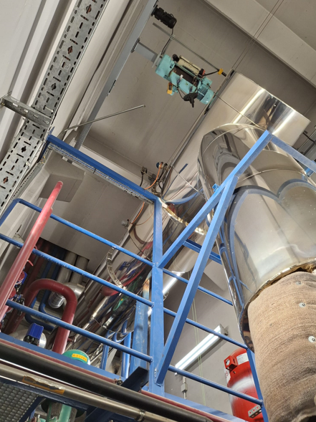 Sabit Platform
2 | Trijen motor üstü vinç bakımı |  | Paraşüt tipi emniyet kemeri ve baret kullanınız. Kurulu yatay yaşam hattına bağlanınız. | Gemici Merdiveni | 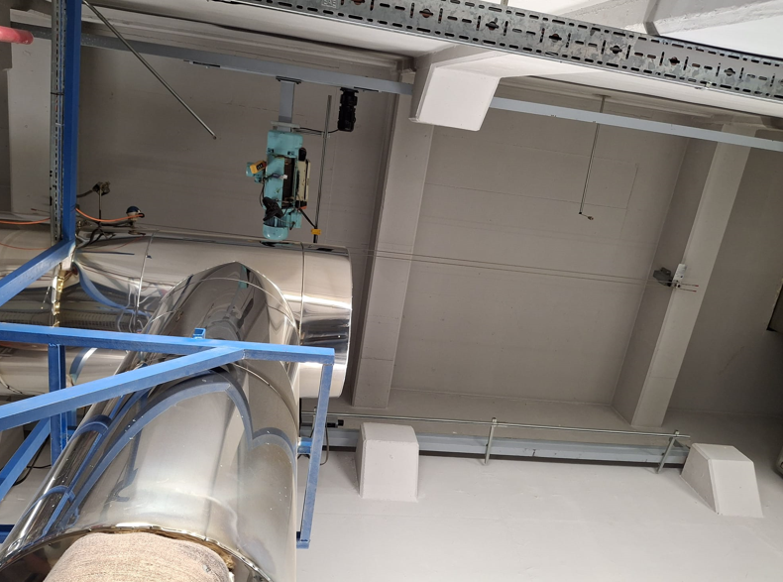 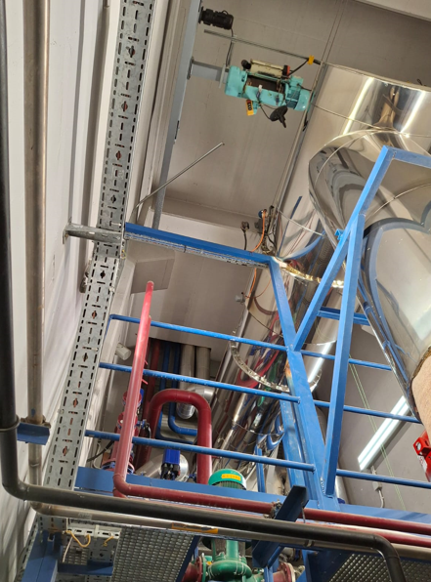
3 | Doğalgaz sayaçlarına ve pislik tutucuya müdahale |  | Paraşüt tipi emniyet kemeri ve baret kullanınız. Seyyar platformlu merdivenin teker kilidini kapatınız. | Seyyar Platformlu Merdiven | 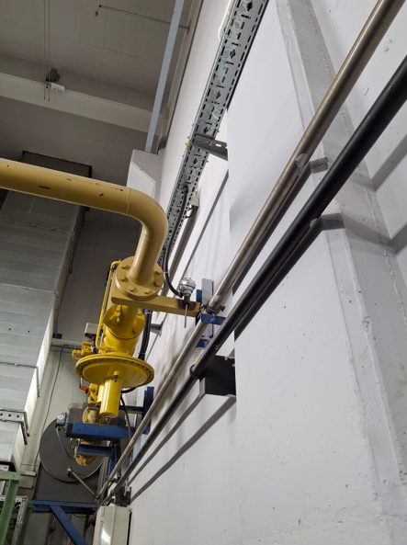
4 | Yedek yağ tankına müdahale |  | Paraşüt tipi emniyet kemeri ve baret kullanınız. Seyyar platformlu merdivenin teker kilidini kapatınız. | 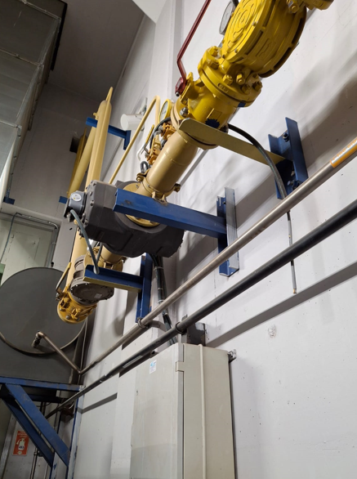 Seyyar Platformlu Merdiven
5 | Giriş havası ısıtıcı pompası ve LT 3 yollu vanaya müdahale |  | Paraşüt tipi emniyet kemeri ve baret kullanınız. Seyyar platformlu merdivenin teker kilidini kapatınız. | 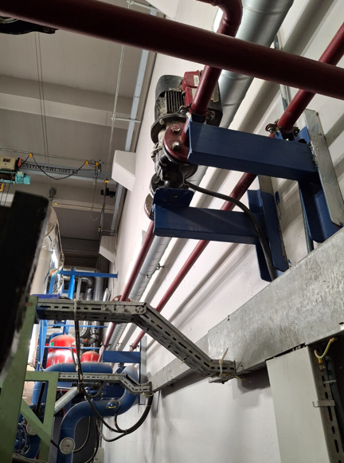 Seyyar Platformlu Merdiven | 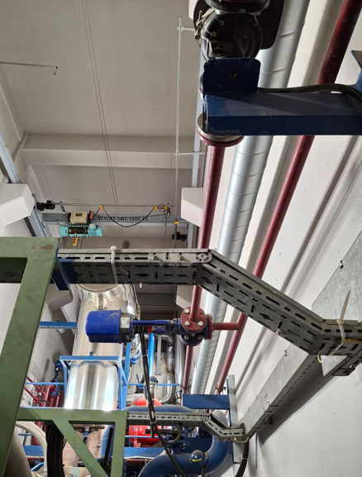
6 | Trijen Motor-2 çevresinde müdahaleler |  | Motor-1 çevresinde geçerli yukarıda bahsedilen tüm kurallara eksiksiz uyunuz | Seyyar Platformlu Merdiven | 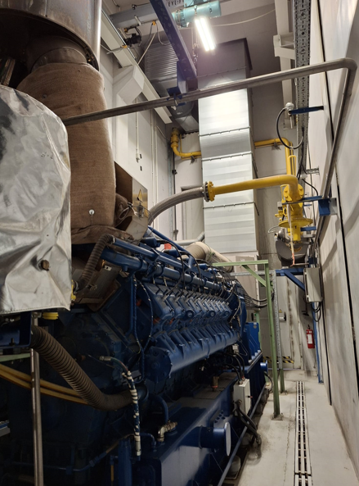
7 | Trijen kazan dairesinde ısıtma kazanı damperi, sıcaklık sensörlerine müdahale |  | Paraşüt tipi emniyet kemeri ve baret kullanınız. Korkulukları aşacak şekilde çalışmayınız. | 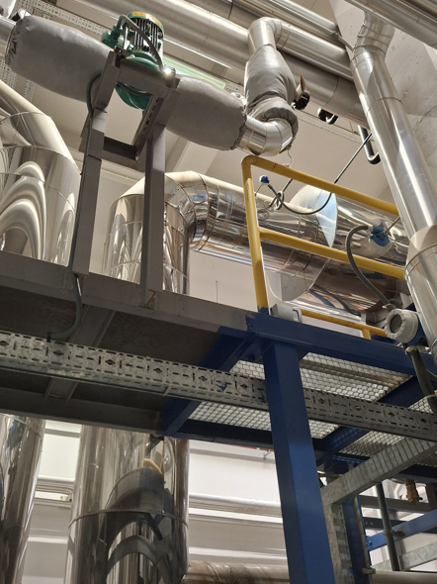 Sabit Platform | 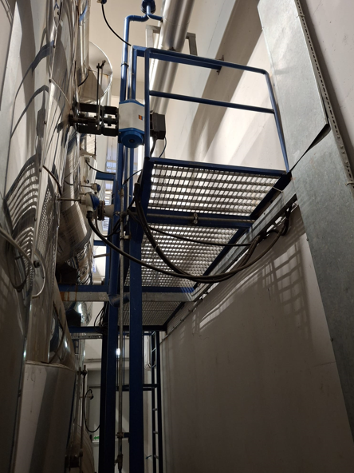
8 | Trijen Motor-1 kızgın yağ pompa grubu üzeri debimetreye müdahale |  | Paraşüt tipi emniyet kemeri ve baret kullanınız. Seyyar platformlu merdivenin teker kilidini kapatınız. | Seyyar Platformlu Merdiven | 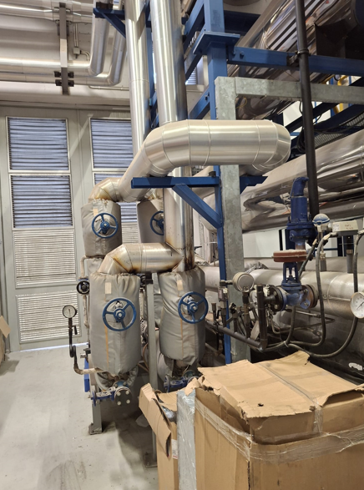
9 | Trijen kazan dairesinde aydınlatma armatürlerine müdahale |  | Paraşüt tipi emniyet kemeri ve baret kullanınız. | Manlift Makaslı Platform | 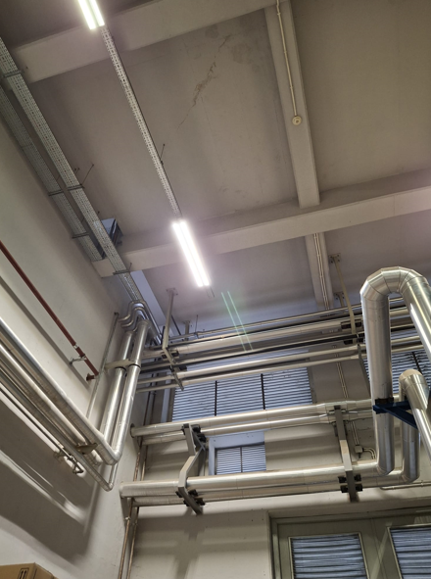
10 | Trijen kazan dairesinde bacalardaki PT100 lere müdahale |  | Paraşüt tipi emniyet kemeri ve baret kullanınız. Korkulukları aşacak şekilde çalışmayınız. | Sabit Platform | 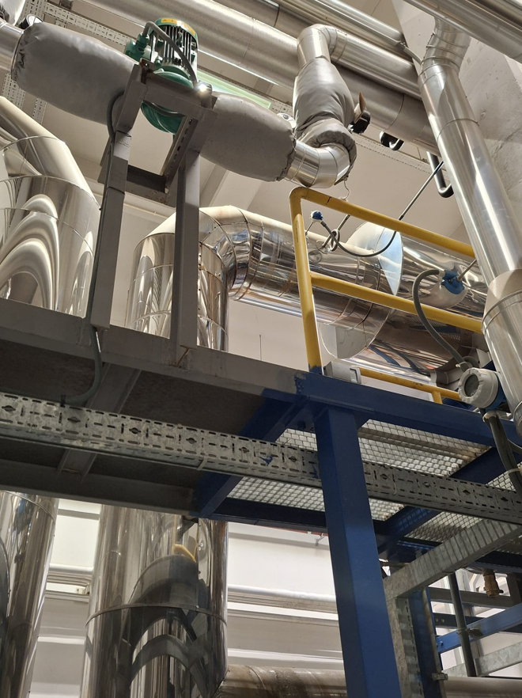
GEREKLİ EL ALETLERİ |  |  | GEREKLİ YARDIMCI EKİPMANLAR |  | GEREKLİ KİŞİSEL KORUYUCU DONANIMLAR

HAZIRLAYAN |  |  | KONTROL EDEN |  | ONAYLAYAN
(BÖLÜM MÜHENDİSİ / ŞEFİ) |  |  | (İSGÇ) | (KALİTE GÜVENCE) | (BÖLÜM MÜDÜRÜ) / (KG VE LABORATUVARLAR MÜDÜRÜ)

